чек-лист
 | Чек-лист№ 1: Функциональное тестирование телеграмм бота для конвертации валют https://github.com/fedorburyakov/QAP_bot
 | Исполнитель: | Леснова Ксения Александровна, QAP 76
 | Окружение: | ОС Windows 10; браузер Yandex версия 22.1.3.850

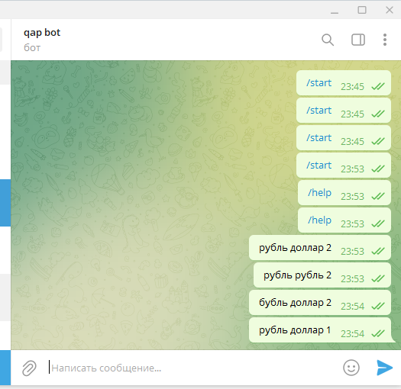
№ | Приоритет | Проверка | Результат | Коментарий | ссылка на Баг-репорт
Проверка работы телеграмм бота @QAP_bot
1 | Высокий | Запуск телеграмм бота @QAP_bot | PASS | При нажатии кнопки "Запустить", чат с телеграмм ботом становится активным
2 | Высокий | Вывод инструкции по приминению бота при вводе команды "/start" | FALLED | При вводе команды "/start" телеграмм бот не реагирует и не выводит инструкции
3 | Высокий | Вывод инструкции по приминению бота при вводе команды "/help" | FALLED | При вводе команды "/help" телеграмм бот не реагирует и не выводит инструкции
4 | Высокий | Вывод информации о всех доступных валютах при вводе команды "/values" | FALLED | При вводе команды "/values" телеграмм бот не реагирует и не выводит информацию о доступных валютах
5 | Высокий | Возврат цены на определенное количество валюты (рубль, доллар,евро) | FALLED | При вводе "рубль доллар 2" телеграмм бот не выводит стоимость валюты по запросу
6 | Высокий | При ошибке пользователя в запросе телеграмм бот выводит сообщение с текстом какая именно ошибка допущена | FALLED | При вводе "бубль доллар 2" телеграмм бот не выводит сообщение с текстом какая именно ошибка допущена
Проверка кода в app.py
7 | Высокий | Выполнение импорта библиотеки "telebot" | PASS
8 | Высокий | Выполнение загрузки "token", "keys" из "config" | PASS
9 | Высокий | Выполнение загрузки классов "ExchangeException", "Exchange" из "extensions" | PASS
10 | Высокий | Создание объекта "botbot" с аргументом "token" | FALLED | Объект создан с именем "botbot" , а дальше по коду его прописывают как "bot" (строки 8, 13, 16, 19, 22, 27, 30, 41, 43, 46, 49), что вызывает ошибку
11 | Высокий | Написание команды "start" | FALLED | В строке 9 лишний отсуп, а так же при запуске функции "defstart" отсутствует пробел, что вызывает ошибку
12 | Высокий | Написание выводимой инструкции при запуске команды "/start" | PASS | Инструкция прописана понятно, ссылки к командам "/help" и "/values" присутствуют
13 | Высокий | Написание команды "help" | FALLED | В строке 17 лишний отсуп, а так же при запуске функции "defhelp" отсутствует пробел, что вызывает ошибку
14 | Высокий | Написание выводимой инструкции при запуске команды "/help" | PASS | Инструкция прописана понятно, ссылка к комане "/values" присутствует
15 | Высокий | Написание команды "values" | PASS
16 | Высокий | Создане сообщения с текстом какая именно допущена ошибка пользователем | PASS
Проверка кода в extensions.py
17 | Высокий | Выполнение импорта библиотеки "json" | PASS
18 | Высокий | Выполнение импорта библиотеки "requests" | PASS
19 | Высокий | Выполнение загрузки "keys" из "config" | FALLED | В строке 3 вместо параметра "keys" прописано " * ", что вызывает ошибку
20 | Высокий | Создание класса "ExchangeException" | PASS
21 | Высокий | Создание класса "Exchange" | FALLED | В строке 28 указывается что параметр "amount" будет целочисленным ("int"), а в строке 34 этот же параметр с плавающей точкой (" float")
Проверка кода в config.py
22 | Высокий | Создание объекта "TOKEN" с адресом телеграмм бота | PASS
23 | Высокий | Создание объекта "keys" с перечнем допустимых к конвертации валют | FALLED | Аббревиатура валюты "доллар" указана не верно ("ЮэСДэ")

